Ark1
 |  | Skema til kørselsgodtgørelse ved kreds og landsdækkende konkurrencer

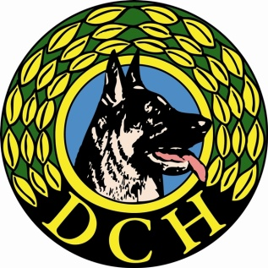
Kørselsgodtgørelse ved arrangementer i DcH

 |  |  |  | Kilometer takst 2022 | 3.70
Aktivitet
Dato

Navn: | Bil reg. nr. | Antal | Beløb | Underskrift | Bank | Kontonr.
Dommer |  | km. | Km. x 3,70 |  | Reg.nr.
 |  |  | kr. -
 |  |  | kr. -
 |  |  | kr. -
 |  |  | kr. -
 |  |  | kr. -
 |  |  | kr. -
 |  |  | kr. -
 |  |  | kr. -
 |  |  | kr. -
 |  |  | kr. -
 |  |  | kr. -
 |  |  | kr. -
 |  |  | kr. -
 |  |  | kr. -
 |  |  | kr. -
 |  | I alt | kr. -

Forud udfyld skemaet med kørepengeberettigets navne og lad denne udfylde de øvrige felter.
Det udfyldte skema med dommernavne, bil reg.nr., km. Tal og samlet udgift (hvis man kender km. tal når navnet skrives på, regner skemaet selv sammen,
ellers må beløbet udregnes manuelt), sendes til kreds 3 kasseren: kreds3kasserer@gmail.com

